Inventaire
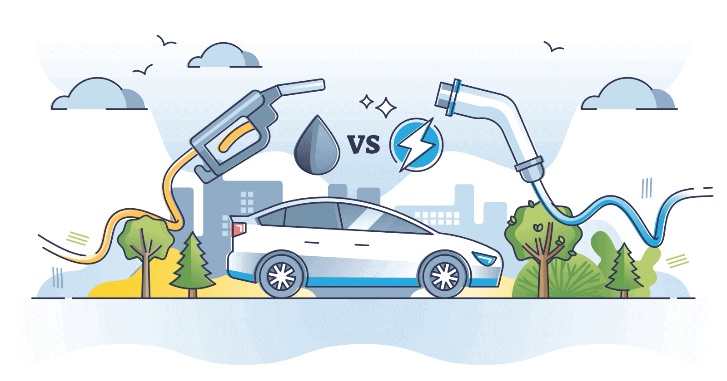
PARAMÈTRES
 | nom | unité | quantité
Paramètres véhicules | Durée de vie | km | 250000
 | Kilométrage annuel | km/an | 15000
 | Durée de vie | ans | 16.7
 | Consommation diesel | l/100 km | 7
 | Consommation électrique | kWh/100 km | 18.0
 | Pertes de distribution et de chargement (électricité) | % | 10%
 | Masse d'une voiture thermique | kg | 1700
 | Masse d'une voiture électrique (hors batterie) | kg | 1600
 | Capacité de la batterie | kWh | 60
 | Maintenance annuelle | h | 100

Paramètres combustion | Formule moyenne du gazole routier |  | C12H24
 | Masse molaire du carbone | g/mol | 12
 | Masse molaire de l'hydrogène | g/mol | 1
 | Masse molaire de l'oxygène | g/mol | 16
 | Réaction de combustion complète (à équilibrer !) |  | C12H24 + O2 = CO2 + H2O
 | Densité massique du gazole | kg/l | 0.85
 | Densité énergétique du gazole | MJ/l | 42
 | Émissions dues à la combustion d'un litre de gazole | kg CO2 | 2.67

MATRICES ACV (DONNÉES D'ENTRÉE)

 |  |  | transport, voiture diesel | transport, voiture électrique | voiture diesel | voiture électrique | batterie lithium-ion, production | batterie lithium-ion, recyclage | gazole | maintenance | acier | fonte | aluminium | verre | peinture | plastiques | gomme | lubrifiant | cuivre | métaux non ferreux | électronique | textiles | fibre de carbone | électricité du réseau, Allemagne | électricité du réseau, France | électricité nucléaire | électricité éolienne | électricité photovoltaïque | électricité hydroélectrique | électricité au charbon | électricité au gaz | électricité, autre | gaz naturel | chaleur
A (activités) | activité | unité | km | km | u | u | kWh | kWh | l | h | kg | kg | kg | kg | kg | kg | kg | kg | kg | kg | kg | kg | kg | kWh | kWh | kWh | kWh | kWh | kWh | kWh | kWh | kWh | MJ | MJ
 | transport, voiture diesel | km | 0 | 0 | 0 | 0 | 0 | 0 | 0 | 0 | 0 | 0 | 0 | 0 | 0 | 0 | 0 | 0 | 0 | 0 | 0 | 0 | 0 | 0 | 0 | 0 | 0 | 0 | 0 | 0 | 0 | 0 | 0 | 0
 | transport, voiture électrique | km | 0 | 0 | 0 | 0 | 0 | 0 | 0 | 0 | 0 | 0 | 0 | 0 | 0 | 0 | 0 | 0 | 0 | 0 | 0 | 0 | 0 | 0 | 0 | 0 | 0 | 0 | 0 | 0 | 0 | 0 | 0 | 0
 | voiture diesel | u | 0.000004 | 0 | 0 | 0 | 0 | 0 | 0 | 0 | 0 | 0 | 0 | 0 | 0 | 0 | 0 | 0 | 0 | 0 | 0 | 0 | 0 | 0 | 0 | 0 | 0 | 0 | 0 | 0 | 0 | 0 | 0 | 0
 | voiture électrique | u | 0 | 4E-06 | 0 | 0 | 0 | 0 | 0 | 0 | 0 | 0 | 0 | 0 | 0 | 0 | 0 | 0 | 0 | 0 | 0 | 0 | 0 | 0 | 0 | 0 | 0 | 0 | 0 | 0 | 0 | 0 | 0 | 0
 | batterie lithium-ion, production | kWh | 0 | 2E-04 | 0 | 0 | 0 | 0 | 0 | 0 | 0 | 0 | 0 | 0 | 0 | 0 | 0 | 0 | 0 | 0 | 0 | 0 | 0 | 0 | 0 | 0 | 0 | 0 | 0 | 0 | 0 | 0 | 0 | 0
 | batterie lithium-ion, recyclage | kWh | 0 | 2E-04 | 0 | 0 | 0 | 0 | 0 | 0 | 0 | 0 | 0 | 0 | 0 | 0 | 0 | 0 | 0 | 0 | 0 | 0 | 0 | 0 | 0 | 0 | 0 | 0 | 0 | 0 | 0 | 0 | 0 | 0
 | gazole | l | 0.07 | 0 | 0 | 0 | 0 | 0 | 0 | 0 | 0 | 0 | 0 | 0 | 0 | 0 | 0 | 0 | 0 | 0 | 0 | 0 | 0 | 0 | 0 | 0 | 0 | 0 | 0 | 0 | 0 | 0 | 0 | 0
 | maintenance | h | 0.0006 | 0 | 0 | 0 | 0 | 0 | 0 | 0 | 0 | 0 | 0 | 0 | 0 | 0 | 0 | 0 | 0 | 0 | 0 | 0 | 0 | 0 | 0 | 0 | 0 | 0 | 0 | 0 | 0 | 0 | 0 | 0
 | acier | kg | 0 | 0 | 839.8 | 713.6 | 0.1 | 0 | 0 | 0 | 0 | 0 | 0 | 0 | 0 | 0 | 0 | 0 | 0 | 0 | 0 | 0 | 0 | 0 | 0 | 0 | 0 | 0 | 0 | 0 | 0 | 0 | 0 | 0
 | fonte | kg | 0 | 0 | 159.8 | 86.4 | 0 | 0 | 0 | 0 | 0 | 0 | 0 | 0 | 0 | 0 | 0 | 0 | 0 | 0 | 0 | 0 | 0 | 0 | 0 | 0 | 0 | 0 | 0 | 0 | 0 | 0 | 0 | 0
 | aluminium | kg | 0 | 0 | 202.3 | 257.6 | 0.1 | 0 | 0 | 0 | 0 | 0 | 0 | 0 | 0 | 0 | 0 | 0 | 0 | 0 | 0 | 0 | 0 | 0 | 0 | 0 | 0 | 0 | 0 | 0 | 0 | 0 | 0 | 0
 | verre | kg | 0 | 0 | 37.4 | 38.4 | 0 | 0 | 0 | 0 | 0 | 0 | 0 | 0 | 0 | 0 | 0 | 0 | 0 | 0 | 0 | 0 | 0 | 0 | 0 | 0 | 0 | 0 | 0 | 0 | 0 | 0 | 0 | 0
 | peinture | kg | 0 | 0 | 6.8 | 6.4 | 0 | 0 | 0 | 0 | 0 | 0 | 0 | 0 | 0 | 0 | 0 | 0 | 0 | 0 | 0 | 0 | 0 | 0 | 0 | 0 | 0 | 0 | 0 | 0 | 0 | 0 | 0 | 0
 | plastiques | kg | 0 | 0 | 187 | 185.6 | 0.1 | 0 | 0 | 0 | 0 | 0 | 0 | 0 | 0 | 0 | 0 | 0 | 0 | 0 | 0 | 0 | 0 | 0 | 0 | 0 | 0 | 0 | 0 | 0 | 0 | 0 | 0 | 0
 | gomme | kg | 0 | 0 | 62.9 | 64 | 0 | 0 | 0 | 0 | 0 | 0 | 0 | 0 | 0 | 0 | 0 | 0 | 0 | 0 | 0 | 0 | 0 | 0 | 0 | 0 | 0 | 0 | 0 | 0 | 0 | 0 | 0 | 0
 | lubrifiant | kg | 0 | 0 | 15.3 | 6.4 | 0 | 0 | 0 | 0 | 0 | 0 | 0 | 0 | 0 | 0 | 0 | 0 | 0 | 0 | 0 | 0 | 0 | 0 | 0 | 0 | 0 | 0 | 0 | 0 | 0 | 0 | 0 | 0
 | cuivre | kg | 0 | 0 | 39.1 | 59.2 | 0.5 | 0 | 0 | 0 | 0 | 0 | 0 | 0 | 0 | 0 | 0 | 0 | 0 | 0 | 0 | 0 | 0 | 0 | 0 | 0 | 0 | 0 | 0 | 0 | 0 | 0 | 0 | 0
 | métaux non ferreux | kg | 0 | 0 | 6.8 | 25.6 | 0 | 0 | 0 | 0 | 0 | 0 | 0 | 0 | 0 | 0 | 0 | 0 | 0 | 0 | 0 | 0 | 0 | 0 | 0 | 0 | 0 | 0 | 0 | 0 | 0 | 0 | 0 | 0
 | électronique | kg | 0 | 0 | 79.9 | 91.2 | 0 | 0 | 0 | 0 | 0 | 0 | 0 | 0 | 0 | 0 | 0 | 0 | 0 | 0 | 0 | 0 | 0 | 0 | 0 | 0 | 0 | 0 | 0 | 0 | 0 | 0 | 0 | 0
 | textiles | kg | 0 | 0 | 62.9 | 65.6 | 0 | 0 | 0 | 0 | 0 | 0 | 0 | 0 | 0 | 0 | 0 | 0 | 0 | 0 | 0 | 0 | 0 | 0 | 0 | 0 | 0 | 0 | 0 | 0 | 0 | 0 | 0 | 0
 | fibre de carbone | kg | 0 | 0 | 0 | 0 | 0 | 0 | 0 | 0 | 0 | 0 | 0 | 0 | 0 | 0 | 0 | 0 | 0 | 0 | 0 | 0 | 0 | 0 | 0 | 0 | 0 | 0 | 0 | 0 | 0 | 0 | 0 | 0
 | électricité du réseau, Allemagne | kWh | 0 | 0 | 1060 | 1060 | 0 | 0 | 0 | 0 | 0 | 0 | 0 | 0 | 0 | 0 | 0 | 0 | 0 | 0 | 0 | 0 | 0 | 0 | 0 | 0 | 0 | 0 | 0 | 0 | 0 | 0 | 0 | 0
 | électricité du réseau, France | kWh | 0 | 0.2 | 0 | 0 | 0 | 0 | 0 | 0 | 0 | 0 | 0 | 0 | 0 | 0 | 0 | 0 | 0 | 0 | 0 | 0 | 0 | 0 | 0 | 0 | 0 | 0 | 0 | 0 | 0 | 0 | 0 | 0
 | électricité nucléaire | kWh | 0 | 0 | 0 | 0 | 0 | 0 | 0 | 0 | 0 | 0 | 0 | 0 | 0 | 0 | 0 | 0 | 0 | 0 | 0 | 0 | 0 | 0.000 | 0.351 | 0 | 0 | 0 | 0 | 0 | 0 | 0 | 0 | 0
 | électricité éolienne | kWh | 0 | 0 | 0 | 0 | 0 | 0 | 0 | 0 | 0 | 0 | 0 | 0 | 0 | 0 | 0 | 0 | 0 | 0 | 0 | 0 | 0 | 0.672 | 0.400 | 0 | 0 | 0 | 0 | 0 | 0 | 0 | 0 | 0
 | électricité photovoltaïque | kWh | 0 | 0 | 0 | 0 | 0 | 0 | 0 | 0 | 0 | 0 | 0 | 0 | 0 | 0 | 0 | 0 | 0 | 0 | 0 | 0 | 0 | 0.174 | 0.114 | 0 | 0 | 0 | 0 | 0 | 0 | 0 | 0 | 0
 | électricité hydroélectrique | kWh | 0 | 0 | 0 | 0 | 0 | 0 | 0 | 0 | 0 | 0 | 0 | 0 | 0 | 0 | 0 | 0 | 0 | 0 | 0 | 0 | 0 | 0.031 | 0.085 | 0 | 0 | 0 | 0 | 0 | 0 | 0 | 0 | 0
 | électricité au charbon | kWh | 0 | 0 | 0 | 0 | 0 | 0 | 0 | 0 | 0 | 0 | 0 | 0 | 0 | 0 | 0 | 0 | 0 | 0 | 0 | 0 | 0 | 0.004 | 0.000 | 0 | 0 | 0 | 0 | 0 | 0 | 0 | 0 | 0
 | électricité au gaz | kWh | 0 | 0 | 0 | 0 | 0 | 0 | 0 | 0 | 0 | 0 | 0 | 0 | 0 | 0 | 0 | 0 | 0 | 0 | 0 | 0 | 0 | 0.026 | 0.005 | 0 | 0 | 0 | 0 | 0 | 0 | 0 | 0 | 0
 | électricité, autre | kWh | 0 | 0 | 0 | 0 | 0 | 0 | 0 | 0 | 0 | 0 | 0 | 0 | 0 | 0 | 0 | 0 | 0 | 0 | 0 | 0 | 0 | 0.093 | 0.045 | 0 | 0 | 0 | 0 | 0 | 0 | 0 | 0 | 0
 | gaz naturel | MJ | 0 | 0 | 1512 | 1512 | 0 | 0 | 0 | 0 | 0 | 0 | 0 | 0 | 0 | 0 | 0 | 0 | 0 | 0 | 0 | 0 | 0 | 0 | 0 | 0 | 0 | 0 | 0 | 0 | 0 | 0 | 0 | 0
 | chaleur | MJ | 0 | 0 | 2124 | 2124 | 0 | 0 | 0 | 0 | 0 | 0 | 0 | 0 | 0 | 0 | 0 | 0 | 0 | 0 | 0 | 0 | 0 | 0 | 0 | 0 | 0 | 0 | 0 | 0 | 0 | 0 | 0 | 0

B (biosphère) | substance | unité
 | CO2 | kg | 0.187 | 0 | 0 | 0 | 67 | -7 | 0.59 | 1 | 2.47 | 0.9 | 12.05 | 1.13 | 5.68 | 3.61 | 3.3 | 4.2 | 3.61 | 7.67 | 36.63 | 24.25 | 18.94 | 0 | 0 | 0.006 | 0.012 | 0.035 | 0.008 | 1.05 | 1.15 | 0.37 | 0 | 0 | 1
 | CH4 | kg | 0 | 0 | 0 | 0 | 0.18 | -0.01 | 0 | 0 | 0 | 0 | 0 | 0 | 0 | 0 | 0 | 0 | 0 | 0 | 0 | 0 | 0 | 0 | 0 | 0 | 0 | 0 | 0 | 0 | 0 | 0.04 | 0 | 0 | 1
 | Énergie primaire | MJ | 0 | 0 | 0 | 0 | 1393.2 | -223.2 | 50 | 0 | 32.04 | 12.6 | 191.52 | 11.88 | 100.8 | 30.96 | 35.64 | 47.88 | 42.84 | 109.08 | 480.24 | 270.72 | 324.72 | 0 | 0 | 0.08 | 0.16 | 0.54 | 0.3 | 11 | 13 | 9 | 0 | 0 | 3.6
 | Lithium | kg | 0 | 0 | 0 | 0 | 8 | 0 | 0 | 0 | 0 | 0 | 0 | 0 | 0 | 0 | 0 | 0 | 0 | 0 | 0 | 0 | 0 | 0 | 0 | 0 | 0 | 0 | 0 | 0 | 0 | 0 | 0 | 0
 | Cuivre | kg | 0 | 0 | 0 | 0 | 0 | 0 | 0 | 0 | 0 | 0 | 0 | 0 | 0 | 0 | 0 | 0 | 1 | 0 | 0 | 0 | 0 | 0 | 0 | 0 | 0 | 0 | 0 | 0 | 0 | 0 | 0 | 0
 | Acier | kg | 0 | 0 | 0 | 0 | 0 | 0 | 0 | 0 | 1 | 0 | 0 | 0 | 0 | 0 | 0 | 0 | 0 | 0 | 0 | 0 | 0 | 0 | 0 | 0 | 0 | 0 | 0 | 0 | 0 | 0 | 0 | 0
 | Aluminium | kg | 0 | 0 | 0 | 0 | 0 | 0 | 0 | 0 | 0 | 1 | 0 | 0 | 0 | 0 | 0 | 0 | 0 | 0 | 0 | 0 | 0 | 0 | 0 | 0 | 0 | 0 | 0 | 0 | 0 | 0 | 0 | 0

C (caractérisation) | indicateur |  | CO2 | CH4 | Énergie primaire | Lithium | Cuivre | Acier | Aluminium
 | GES | kg CO2 eq. | 1 | 28 | 0 | 0 | 0 | 0 | 0
 | Énergie primaire | MJ | 0 | 0 | 1 | 0 | 0 | 0 | 0
 | Matériaux | kg Sb eq. | 0 | 0 | 0 | 1E-05 | 1E-03 | 5E-08 | 1E-09

MATRICES ACV (CALCULS INTERMÉDIAIRES)

 | indicateur
C*B | GES | kg CO2 eq. | 0.187 | 0 | 0 | 0 | 72.04 | -7.28 | 0.59 | 1 | 2.47 | 0.9 | 12.05 | 1.13 | 5.68 | 3.61 | 3.3 | 4.2 | 3.61 | 7.67 | 36.63 | 24.25 | 18.94 | 0 | 0 | 0.006 | 0.012 | 0.035 | 0.008 | 1.05 | 1.15 | 1.49 | 0 | 0
 | Énergie primaire | MJ | 0 | 0 | 0 | 0 | 1393.2 | -223.2 | 49.56 | 0 | 32.04 | 12.6 | 191.52 | 11.88 | 100.8 | 30.96 | 35.64 | 47.88 | 42.84 | 109.08 | 480.24 | 270.72 | 324.72 | 0 | 0 | 0.08 | 0.16 | 0.54 | 0.3 | 11 | 13 | 9 | 0 | 0
 | Matériaux | kg Sb eq. | 0 | 0 | 0 | 0 | 0.000092 | 0 | 0 | 0 | 5.24E-08 | 1.09E-09 | 0 | 0 | 0 | 0 | 0 | 0 | 0.00137 | 0 | 0 | 0 | 0 | 0 | 0 | 0 | 0 | 0 | 0 | 0 | 0 | 0 | 0 | 0

L (inverse de Leontief) | activité | unité
 | transport, voiture diesel | km | 1.0 | 0.0 | 0.0 | 0.0 | 0.0 | 0.0 | 0.0 | 0.0 | 0.0 | 0.0 | 0.0 | 0.0 | 0.0 | 0.0 | 0.0 | 0.0 | 0.0 | 0.0 | 0.0 | 0.0 | 0.0 | 0.0 | 0.0 | 0.0 | 0.0 | 0.0 | 0.0 | 0.0 | 0.0 | 0.0 | 0.0 | 0.0
 | transport, voiture électrique | km | 0.0 | 1.0 | 0.0 | 0.0 | 0.0 | 0.0 | 0.0 | 0.0 | 0.0 | 0.0 | 0.0 | 0.0 | 0.0 | 0.0 | 0.0 | 0.0 | 0.0 | 0.0 | 0.0 | 0.0 | 0.0 | 0.0 | 0.0 | 0.0 | 0.0 | 0.0 | 0.0 | 0.0 | 0.0 | 0.0 | 0.0 | 0.0
 | voiture diesel | u | 0.0 | 0.0 | 1.0 | 0.0 | 0.0 | 0.0 | 0.0 | 0.0 | 0.0 | 0.0 | 0.0 | 0.0 | 0.0 | 0.0 | 0.0 | 0.0 | 0.0 | 0.0 | 0.0 | 0.0 | 0.0 | 0.0 | 0.0 | 0.0 | 0.0 | 0.0 | 0.0 | 0.0 | 0.0 | 0.0 | 0.0 | 0.0
 | voiture électrique | u | 0.0 | 0.0 | 0.0 | 1.0 | 0.0 | 0.0 | 0.0 | 0.0 | 0.0 | 0.0 | 0.0 | 0.0 | 0.0 | 0.0 | 0.0 | 0.0 | 0.0 | 0.0 | 0.0 | 0.0 | 0.0 | 0.0 | 0.0 | 0.0 | 0.0 | 0.0 | 0.0 | 0.0 | 0.0 | 0.0 | 0.0 | 0.0
 | batterie lithium-ion, production | kWh | 0.0 | 0.0 | 0.0 | 0.0 | 1.0 | 0.0 | 0.0 | 0.0 | 0.0 | 0.0 | 0.0 | 0.0 | 0.0 | 0.0 | 0.0 | 0.0 | 0.0 | 0.0 | 0.0 | 0.0 | 0.0 | 0.0 | 0.0 | 0.0 | 0.0 | 0.0 | 0.0 | 0.0 | 0.0 | 0.0 | 0.0 | 0.0
 | batterie lithium-ion, recyclage | kWh | 0.0 | 0.0 | 0.0 | 0.0 | 0.0 | 1.0 | 0.0 | 0.0 | 0.0 | 0.0 | 0.0 | 0.0 | 0.0 | 0.0 | 0.0 | 0.0 | 0.0 | 0.0 | 0.0 | 0.0 | 0.0 | 0.0 | 0.0 | 0.0 | 0.0 | 0.0 | 0.0 | 0.0 | 0.0 | 0.0 | 0.0 | 0.0
 | gazole | l | 0.1 | 0.0 | 0.0 | 0.0 | 0.0 | 0.0 | 1.0 | 0.0 | 0.0 | 0.0 | 0.0 | 0.0 | 0.0 | 0.0 | 0.0 | 0.0 | 0.0 | 0.0 | 0.0 | 0.0 | 0.0 | 0.0 | 0.0 | 0.0 | 0.0 | 0.0 | 0.0 | 0.0 | 0.0 | 0.0 | 0.0 | 0.0
 | maintenance | h | 0.0 | 0.0 | 0.0 | 0.0 | 0.0 | 0.0 | 0.0 | 1.0 | 0.0 | 0.0 | 0.0 | 0.0 | 0.0 | 0.0 | 0.0 | 0.0 | 0.0 | 0.0 | 0.0 | 0.0 | 0.0 | 0.0 | 0.0 | 0.0 | 0.0 | 0.0 | 0.0 | 0.0 | 0.0 | 0.0 | 0.0 | 0.0
 | acier | kg | 0.0 | 0.0 | 839.8 | 713.6 | 0.1 | 0.0 | 0.0 | 0.0 | 1.0 | 0.0 | 0.0 | 0.0 | 0.0 | 0.0 | 0.0 | 0.0 | 0.0 | 0.0 | 0.0 | 0.0 | 0.0 | 0.0 | 0.0 | 0.0 | 0.0 | 0.0 | 0.0 | 0.0 | 0.0 | 0.0 | 0.0 | 0.0
 | fonte | kg | 0.0 | 0.0 | 159.8 | 86.4 | 0.0 | 0.0 | 0.0 | 0.0 | 0.0 | 1.0 | 0.0 | 0.0 | 0.0 | 0.0 | 0.0 | 0.0 | 0.0 | 0.0 | 0.0 | 0.0 | 0.0 | 0.0 | 0.0 | 0.0 | 0.0 | 0.0 | 0.0 | 0.0 | 0.0 | 0.0 | 0.0 | 0.0
 | aluminium | kg | 0.0 | 0.0 | 202.3 | 257.6 | 0.1 | 0.0 | 0.0 | 0.0 | 0.0 | 0.0 | 1.0 | 0.0 | 0.0 | 0.0 | 0.0 | 0.0 | 0.0 | 0.0 | 0.0 | 0.0 | 0.0 | 0.0 | 0.0 | 0.0 | 0.0 | 0.0 | 0.0 | 0.0 | 0.0 | 0.0 | 0.0 | 0.0
 | verre | kg | 0.0 | 0.0 | 37.4 | 38.4 | 0.0 | 0.0 | 0.0 | 0.0 | 0.0 | 0.0 | 0.0 | 1.0 | 0.0 | 0.0 | 0.0 | 0.0 | 0.0 | 0.0 | 0.0 | 0.0 | 0.0 | 0.0 | 0.0 | 0.0 | 0.0 | 0.0 | 0.0 | 0.0 | 0.0 | 0.0 | 0.0 | 0.0
 | peinture | kg | 0.0 | 0.0 | 6.8 | 6.4 | 0.0 | 0.0 | 0.0 | 0.0 | 0.0 | 0.0 | 0.0 | 0.0 | 1.0 | 0.0 | 0.0 | 0.0 | 0.0 | 0.0 | 0.0 | 0.0 | 0.0 | 0.0 | 0.0 | 0.0 | 0.0 | 0.0 | 0.0 | 0.0 | 0.0 | 0.0 | 0.0 | 0.0
 | plastiques | kg | 0.0 | 0.0 | 187.0 | 185.6 | 0.1 | 0.0 | 0.0 | 0.0 | 0.0 | 0.0 | 0.0 | 0.0 | 0.0 | 1.0 | 0.0 | 0.0 | 0.0 | 0.0 | 0.0 | 0.0 | 0.0 | 0.0 | 0.0 | 0.0 | 0.0 | 0.0 | 0.0 | 0.0 | 0.0 | 0.0 | 0.0 | 0.0
 | gomme | kg | 0.0 | 0.0 | 62.9 | 64.0 | 0.0 | 0.0 | 0.0 | 0.0 | 0.0 | 0.0 | 0.0 | 0.0 | 0.0 | 0.0 | 1.0 | 0.0 | 0.0 | 0.0 | 0.0 | 0.0 | 0.0 | 0.0 | 0.0 | 0.0 | 0.0 | 0.0 | 0.0 | 0.0 | 0.0 | 0.0 | 0.0 | 0.0
 | lubrifiant | kg | 0.0 | 0.0 | 15.3 | 6.4 | 0.0 | 0.0 | 0.0 | 0.0 | 0.0 | 0.0 | 0.0 | 0.0 | 0.0 | 0.0 | 0.0 | 1.0 | 0.0 | 0.0 | 0.0 | 0.0 | 0.0 | 0.0 | 0.0 | 0.0 | 0.0 | 0.0 | 0.0 | 0.0 | 0.0 | 0.0 | 0.0 | 0.0
 | cuivre | kg | 0.0 | 0.0 | 39.1 | 59.2 | 0.5 | 0.0 | 0.0 | 0.0 | 0.0 | 0.0 | 0.0 | 0.0 | 0.0 | 0.0 | 0.0 | 0.0 | 1.0 | 0.0 | 0.0 | 0.0 | 0.0 | 0.0 | 0.0 | 0.0 | 0.0 | 0.0 | 0.0 | 0.0 | 0.0 | 0.0 | 0.0 | 0.0
 | métaux non ferreux | kg | 0.0 | 0.0 | 6.8 | 25.6 | 0.0 | 0.0 | 0.0 | 0.0 | 0.0 | 0.0 | 0.0 | 0.0 | 0.0 | 0.0 | 0.0 | 0.0 | 0.0 | 1.0 | 0.0 | 0.0 | 0.0 | 0.0 | 0.0 | 0.0 | 0.0 | 0.0 | 0.0 | 0.0 | 0.0 | 0.0 | 0.0 | 0.0
 | électronique | kg | 0.0 | 0.0 | 79.9 | 91.2 | 0.0 | 0.0 | 0.0 | 0.0 | 0.0 | 0.0 | 0.0 | 0.0 | 0.0 | 0.0 | 0.0 | 0.0 | 0.0 | 0.0 | 1.0 | 0.0 | 0.0 | 0.0 | 0.0 | 0.0 | 0.0 | 0.0 | 0.0 | 0.0 | 0.0 | 0.0 | 0.0 | 0.0
 | textiles | kg | 0.0 | 0.0 | 62.9 | 65.6 | 0.0 | 0.0 | 0.0 | 0.0 | 0.0 | 0.0 | 0.0 | 0.0 | 0.0 | 0.0 | 0.0 | 0.0 | 0.0 | 0.0 | 0.0 | 1.0 | 0.0 | 0.0 | 0.0 | 0.0 | 0.0 | 0.0 | 0.0 | 0.0 | 0.0 | 0.0 | 0.0 | 0.0
 | fibre de carbone | kg | 0.0 | 0.0 | 0.0 | 0.0 | 0.0 | 0.0 | 0.0 | 0.0 | 0.0 | 0.0 | 0.0 | 0.0 | 0.0 | 0.0 | 0.0 | 0.0 | 0.0 | 0.0 | 0.0 | 0.0 | 1.0 | 0.0 | 0.0 | 0.0 | 0.0 | 0.0 | 0.0 | 0.0 | 0.0 | 0.0 | 0.0 | 0.0
 | électricité du réseau, Allemagne | kWh | 0.0 | 0.0 | 1060.0 | 1060.0 | 0.0 | 0.0 | 0.0 | 0.0 | 0.0 | 0.0 | 0.0 | 0.0 | 0.0 | 0.0 | 0.0 | 0.0 | 0.0 | 0.0 | 0.0 | 0.0 | 0.0 | 1.0 | 0.0 | 0.0 | 0.0 | 0.0 | 0.0 | 0.0 | 0.0 | 0.0 | 0.0 | 0.0
 | électricité du réseau, France | kWh | 0.0 | 0.2 | 0.0 | 0.0 | 0.0 | 0.0 | 0.0 | 0.0 | 0.0 | 0.0 | 0.0 | 0.0 | 0.0 | 0.0 | 0.0 | 0.0 | 0.0 | 0.0 | 0.0 | 0.0 | 0.0 | 0.0 | 1.0 | 0.0 | 0.0 | 0.0 | 0.0 | 0.0 | 0.0 | 0.0 | 0.0 | 0.0
 | électricité nucléaire | kWh | 0.0 | 0.1 | 0.0 | 0.0 | 0.0 | 0.0 | 0.0 | 0.0 | 0.0 | 0.0 | 0.0 | 0.0 | 0.0 | 0.0 | 0.0 | 0.0 | 0.0 | 0.0 | 0.0 | 0.0 | 0.0 | 0.0 | 0.4 | 1.0 | 0.0 | 0.0 | 0.0 | 0.0 | 0.0 | 0.0 | 0.0 | 0.0
 | électricité éolienne | kWh | 0.0 | 0.1 | 712.8 | 712.8 | 0.0 | 0.0 | 0.0 | 0.0 | 0.0 | 0.0 | 0.0 | 0.0 | 0.0 | 0.0 | 0.0 | 0.0 | 0.0 | 0.0 | 0.0 | 0.0 | 0.0 | 0.7 | 0.4 | 0.0 | 1.0 | 0.0 | 0.0 | 0.0 | 0.0 | 0.0 | 0.0 | 0.0
 | électricité photovoltaïque | kWh | 0.0 | 0.0 | 184.2 | 184.2 | 0.0 | 0.0 | 0.0 | 0.0 | 0.0 | 0.0 | 0.0 | 0.0 | 0.0 | 0.0 | 0.0 | 0.0 | 0.0 | 0.0 | 0.0 | 0.0 | 0.0 | 0.2 | 0.1 | 0.0 | 0.0 | 1.0 | 0.0 | 0.0 | 0.0 | 0.0 | 0.0 | 0.0
 | électricité hydroélectrique | kWh | 0.0 | 0.0 | 32.4 | 32.4 | 0.0 | 0.0 | 0.0 | 0.0 | 0.0 | 0.0 | 0.0 | 0.0 | 0.0 | 0.0 | 0.0 | 0.0 | 0.0 | 0.0 | 0.0 | 0.0 | 0.0 | 0.0 | 0.1 | 0.0 | 0.0 | 0.0 | 1.0 | 0.0 | 0.0 | 0.0 | 0.0 | 0.0
 | électricité au charbon | kWh | 0.0 | 0.0 | 4.7 | 4.7 | 0.0 | 0.0 | 0.0 | 0.0 | 0.0 | 0.0 | 0.0 | 0.0 | 0.0 | 0.0 | 0.0 | 0.0 | 0.0 | 0.0 | 0.0 | 0.0 | 0.0 | 0.0 | 0.0 | 0.0 | 0.0 | 0.0 | 0.0 | 1.0 | 0.0 | 0.0 | 0.0 | 0.0
 | électricité au gaz | kWh | 0.0 | 0.0 | 27.4 | 27.4 | 0.0 | 0.0 | 0.0 | 0.0 | 0.0 | 0.0 | 0.0 | 0.0 | 0.0 | 0.0 | 0.0 | 0.0 | 0.0 | 0.0 | 0.0 | 0.0 | 0.0 | 0.0 | 0.0 | 0.0 | 0.0 | 0.0 | 0.0 | 0.0 | 1.0 | 0.0 | 0.0 | 0.0
 | électricité, autre | kWh | 0.0 | 0.0 | 98.3 | 98.3 | 0.0 | 0.0 | 0.0 | 0.0 | 0.0 | 0.0 | 0.0 | 0.0 | 0.0 | 0.0 | 0.0 | 0.0 | 0.0 | 0.0 | 0.0 | 0.0 | 0.0 | 0.1 | 0.0 | 0.0 | 0.0 | 0.0 | 0.0 | 0.0 | 0.0 | 1.0 | 0.0 | 0.0
 | gaz naturel | MJ | 0.0 | 0.0 | 1512.0 | 1512.0 | 0.0 | 0.0 | 0.0 | 0.0 | 0.0 | 0.0 | 0.0 | 0.0 | 0.0 | 0.0 | 0.0 | 0.0 | 0.0 | 0.0 | 0.0 | 0.0 | 0.0 | 0.0 | 0.0 | 0.0 | 0.0 | 0.0 | 0.0 | 0.0 | 0.0 | 0.0 | 1.0 | 0.0
 | chaleur | MJ | 0.0 | 0.0 | 2124.0 | 2124.0 | 0.0 | 0.0 | 0.0 | 0.0 | 0.0 | 0.0 | 0.0 | 0.0 | 0.0 | 0.0 | 0.0 | 0.0 | 0.0 | 0.0 | 0.0 | 0.0 | 0.0 | 0.0 | 0.0 | 0.0 | 0.0 | 0.0 | 0.0 | 0.0 | 0.0 | 0.0 | 0.0 | 1.0

E (inventaire des flux élémentaires) | substance | unité
 | CO2 | kg | 0.271 | 0.068 | 1E+04 | 1E+04 | 70.6 | -7.0 | 0.6 | 1.0 | 2.5 | 0.9 | 12.1 | 1.1 | 5.7 | 3.6 | 3.3 | 4.2 | 3.6 | 7.7 | 36.6 | 24.3 | 18.9 | 0.1 | 0.0 | 0.0 | 0.0 | 0.0 | 0.0 | 1.1 | 1.2 | 0.4 | 0.0 | 0.0
 | CH4 | kg | 0.0 | 0.0 | 3.9 | 3.9 | 0.2 | 0.0 | 0.0 | 0.0 | 0.0 | 0.0 | 0.0 | 0.0 | 0.0 | 0.0 | 0.0 | 0.0 | 0.0 | 0.0 | 0.0 | 0.0 | 0.0 | 0.0 | 0.0 | 0.0 | 0.0 | 0.0 | 0.0 | 0.0 | 0.0 | 0.0 | 0.0 | 0.0
 | Énergie primaire | MJ | 4.0 | 1.0 | 1E+05 | 2E+05 | 1440.1 | -223.2 | 49.6 | 0.0 | 32.0 | 12.6 | 191.5 | 11.9 | 100.8 | 31.0 | 35.6 | 47.9 | 42.8 | 109.1 | 480.2 | 270.7 | 324.7 | 1.4 | 0.7 | 0.1 | 0.2 | 0.5 | 0.3 | 11.0 | 13.0 | 9.0 | 0.0 | 0.0
 | Lithium | kg | 0.0 | 0.0 | 0E+00 | 0E+00 | 8.0 | 0.0 | 0.0 | 0.0 | 0.0 | 0.0 | 0.0 | 0.0 | 0.0 | 0.0 | 0.0 | 0.0 | 0.0 | 0.0 | 0.0 | 0.0 | 0.0 | 0.0 | 0.0 | 0.0 | 0.0 | 0.0 | 0.0 | 0.0 | 0.0 | 0.0 | 0.0 | 0.0
 | Cuivre | kg | 0.0 | 0.0 | 4E+01 | 6E+01 | 0.5 | 0.0 | 0.0 | 0.0 | 0.0 | 0.0 | 0.0 | 0.0 | 0.0 | 0.0 | 0.0 | 0.0 | 1.0 | 0.0 | 0.0 | 0.0 | 0.0 | 0.0 | 0.0 | 0.0 | 0.0 | 0.0 | 0.0 | 0.0 | 0.0 | 0.0 | 0.0 | 0.0
 | Acier | kg | 0.0 | 0.0 | 8E+02 | 7E+02 | 0.1 | 0.0 | 0.0 | 0.0 | 1.0 | 0.0 | 0.0 | 0.0 | 0.0 | 0.0 | 0.0 | 0.0 | 0.0 | 0.0 | 0.0 | 0.0 | 0.0 | 0.0 | 0.0 | 0.0 | 0.0 | 0.0 | 0.0 | 0.0 | 0.0 | 0.0 | 0.0 | 0.0
 | Aluminium | kg | 0.0 | 0.0 | 2E+02 | 9E+01 | 0.0 | 0.0 | 0.0 | 0.0 | 0.0 | 1.0 | 0.0 | 0.0 | 0.0 | 0.0 | 0.0 | 0.0 | 0.0 | 0.0 | 0.0 | 0.0 | 0.0 | 0.0 | 0.0 | 0.0 | 0.0 | 0.0 | 0.0 | 0.0 | 0.0 | 0.0 | 0.0 | 0.0

MATRICES ACV (RÉSULTATS)
 |  |  | transport, voiture diesel | transport, voiture électrique
D | substance | unité | km | km
 | GES | kg CO2 eq. | 0.271 | 0.079 | 1E+04 | 1E+04 | 75.7 | -7.3 | 0.6 | 1.0 | 2.5 | 0.9 | 12.1 | 1.1 | 5.7 | 3.6 | 3.3 | 4.2 | 3.6 | 7.7 | 36.6 | 24.3 | 18.9 | 0.2 | 0.1 | 0.0 | 0.0 | 0.0 | 0.0 | 1.1 | 1.2 | 1.5 | 0.0 | 0.0
 | Énergie primaire | MJ | 4.017 | 1.027 | 1E+05 | 2E+05 | 1440.1 | -223.2 | 49.6 | 0.0 | 32.0 | 12.6 | 191.5 | 11.9 | 100.8 | 31.0 | 35.6 | 47.9 | 42.8 | 109.1 | 480.2 | 270.7 | 324.7 | 1.4 | 0.7 | 0.1 | 0.2 | 0.5 | 0.3 | 11.0 | 13.0 | 9.0 | 0.0 | 0.0
 | Matériaux | kg Sb eq. | 2.1E-07 | 5.1E-07 | 0.053611179702 | 0.081141486816 | 0.00077700524 | 0 | 0 | 0 | 5.24E-08 | 1.09E-09 | 0 | 0 | 0 | 0 | 0 | 0 | 0.00137 | 0 | 0 | 0 | 0 | 0 | 0 | 0 | 0 | 0 | 0 | 0 | 0 | 0 | 0 | 0

Analyse d'impacts
Comparaison entre mix électriques
 |  | Résultats absolus |  |  |  |  |  | Résultats relatifs |  |  |  |  |  | Changement climatique (g CO2 eq.) |  |  |  |  |  |  | Énergie primaire (100 J) | Matériaux (μg Sb eq.)
 |  | Changement climatique (g CO2 eq.) |  | Énergie primaire (100 J) |  | Matériaux (μg Sb eq.) |  | Changement climatique |  | Énergie primaire |  | Matériaux
 |  | transport, voiture diesel | transport, voiture électrique | transport, voiture diesel | transport, voiture électrique | transport, voiture diesel | transport, voiture électrique | transport, voiture diesel | transport, voiture électrique | transport, voiture diesel | transport, voiture électrique | transport, voiture diesel | transport, voiture électrique | transport, voiture diesel | Allemagne 2020 | France 2020 | Allemagne 2040, tendanciel | France 2040, tendanciel | Allemagne 2040, optimiste | France 2040, optimiste
 |  | km | km | km | km | km | km | km | km | km | km | km | km | km | km | km | km | km | km | km
activité | unité
transport, voiture diesel | km | 187 | 0 | 0 | 0 | 0 | 0 | 69% | 0% | 0% | 0% | 0% | 0% | 187.0 | 0.0 | 0.0 | 0.0 | 0.0 | 0.0 | 0.0
transport, voiture électrique | km | 0 | 0 | 0 | 0 | 0 | 0 | 0% | 0% | 0% | 0% | 0% | 0% | 0.0 | 0.0 | 0.0 | 0.0 | 0.0 | 0.0 | 0.0
voiture diesel | u | 0 | 0 | 0 | 0 | 0 | 0 | 0% | 0% | 0% | 0% | 0% | 0% | 0.0 | 0.0 | 0.0 | 0.0 | 0.0 | 0.0 | 0.0
voiture électrique | u | 0 | 0 | 0 | 0 | 0 | 0 | 0% | 0% | 0% | 0% | 0% | 0% | 0.0 | 0.0 | 0.0 | 0.0 | 0.0 | 0.0 | 0.0
batterie lithium-ion, production | kWh | 0 | 17 | 0 | 33 | 0 | 22 | 0% | 6% | 0% | 8% | 0% | 4% | 0.0 | 17.3 | 17.3 | 17.3 | 17.3 | 17.3 | 17.3
batterie lithium-ion, recyclage | kWh | 0 | -2 | 0 | -5 | 0 | 0 | 0% | -1% | 0% | -1% | 0% | 0% | 0.0 | -1.7 | -1.7 | -1.7 | -1.7 | -1.7 | -1.7
gazole | l | 41 | 0 | 347 | 0 | 0 | 0 | 15% | 0% | 86% | 0% | 0% | 0% | 41.3 | 0.0 | 0.0 | 0.0 | 0.0 | 0.0 | 0.0
maintenance | h | 1 | 0 | 0 | 0 | 0 | 0 | 0% | 0% | 0% | 0% | 0% | 0% | 0.6 | 0.0 | 0.0 | 0.0 | 0.0 | 0.0 | 0.0
acier | kg | 8 | 7 | 11 | 9 | 0 | 0 | 3% | 3% | 3% | 2% | 0% | 0% | 8.3 | 7.1 | 7.1 | 7.1 | 7.1 | 7.1 | 7.1
fonte | kg | 1 | 0 | 1 | 0 | 0 | 0 | 0% | 0% | 0% | 0% | 0% | 0% | 0.6 | 0.3 | 0.3 | 0.3 | 0.3 | 0.3 | 0.3
aluminium | kg | 10 | 13 | 15 | 20 | 0 | 0 | 4% | 5% | 4% | 5% | 0% | 0% | 9.8 | 12.7 | 12.7 | 12.7 | 12.7 | 12.7 | 12.7
verre | kg | 0 | 0 | 0 | 0 | 0 | 0 | 0% | 0% | 0% | 0% | 0% | 0% | 0.2 | 0.2 | 0.2 | 0.2 | 0.2 | 0.2 | 0.2
peinture | kg | 0 | 0 | 0 | 0 | 0 | 0 | 0% | 0% | 0% | 0% | 0% | 0% | 0.2 | 0.1 | 0.1 | 0.1 | 0.1 | 0.1 | 0.1
plastiques | kg | 3 | 3 | 2 | 2 | 0 | 0 | 1% | 1% | 1% | 1% | 0% | 0% | 2.7 | 2.8 | 2.8 | 2.8 | 2.8 | 2.8 | 2.8
gomme | kg | 1 | 1 | 1 | 1 | 0 | 0 | 0% | 0% | 0% | 0% | 0% | 0% | 0.8 | 0.8 | 0.8 | 0.8 | 0.8 | 0.8 | 0.8
lubrifiant | kg | 0 | 0 | 0 | 0 | 0 | 0 | 0% | 0% | 0% | 0% | 0% | 0% | 0.3 | 0.1 | 0.1 | 0.1 | 0.1 | 0.1 | 0.1
cuivre | kg | 1 | 1 | 1 | 2 | 214 | 489 | 0% | 0% | 0% | 0% | 42% | 96% | 0.6 | 1.3 | 1.3 | 1.3 | 1.3 | 1.3 | 1.3
métaux non ferreux | kg | 0 | 1 | 0 | 1 | 0 | 0 | 0% | 0% | 0% | 0% | 0% | 0% | 0.2 | 0.8 | 0.8 | 0.8 | 0.8 | 0.8 | 0.8
électronique | kg | 12 | 13 | 15 | 18 | 0 | 0 | 4% | 5% | 4% | 4% | 0% | 0% | 11.7 | 13.4 | 13.4 | 13.4 | 13.4 | 13.4 | 13.4
textiles | kg | 6 | 6 | 7 | 7 | 0 | 0 | 2% | 2% | 2% | 2% | 0% | 0% | 6.1 | 6.4 | 6.4 | 6.4 | 6.4 | 6.4 | 6.4
fibre de carbone | kg | 0 | 0 | 0 | 0 | 0 | 0 | 0% | 0% | 0% | 0% | 0% | 0% | 0.0 | 0.0 | 0.0 | 0.0 | 0.0 | 0.0 | 0.0
électricité du réseau, Allemagne | kWh | 0 | 0 | 0 | 0 | 0 | 0 | 0% | 0% | 0% | 0% | 0% | 0% | 0.0 | 0.0 | 0.0 | 0.0 | 0.0 | 0.0 | 0.0
électricité du réseau, France | kWh | 0 | 0 | 0 | 0 | 0 | 0 | 0% | 0% | 0% | 0% | 0% | 0% | 0.0 | 0.0 | 0.0 | 0.0 | 0.0 | 0.0 | 0.0
électricité nucléaire | kWh | 0 | 0 | 0 | 1 | 0 | 0 | 0% | 0% | 0% | 0% | 0% | 0% | 0.0 | 0.1 | 0.8 | 0.0 | 0.4 | 0.0 | 0.4
électricité éolienne | kWh | 0 | 1 | 0 | 1 | 0 | 0 | 0% | 0% | 0% | 0% | 0% | 0% | 0.0 | 0.5 | 0.2 | 1.1 | 0.9 | 1.6 | 1.0
électricité photovoltaïque | kWh | 0 | 1 | 0 | 1 | 0 | 0 | 0% | 0% | 0% | 0% | 0% | 0% | 0.0 | 0.6 | 0.3 | 1.0 | 0.8 | 1.2 | 0.8
électricité hydroélectrique | kWh | 0 | 0 | 0 | 1 | 0 | 0 | 0% | 0% | 0% | 0% | 0% | 0% | 0.0 | 0.1 | 0.2 | 0.1 | 0.2 | 0.1 | 0.1
électricité au charbon | kWh | 0 | 0 | 0 | 0 | 0 | 0 | 0% | 0% | 0% | 0% | 0% | 0% | 2.0 | 96.5 | 5.1 | 22.9 | 0.5 | 1.0 | 0.0
électricité au gaz | kWh | 0 | 1 | 0 | 2 | 0 | 0 | 0% | 1% | 0% | 0% | 0% | 0% | 0.6 | 30.4 | 11.6 | 41.1 | 3.1 | 6.1 | 1.4
électricité, autre | kWh | 1 | 14 | 0 | 8 | 0 | 0 | 0% | 5% | 0% | 2% | 0% | 0% | 0.3 | 15.8 | 7.4 | 30.8 | 10.2 | 28.2 | 13.9
gaz naturel | MJ | 0 | 0 | 0 | 0 | 0 | 0 | 0% | 0% | 0% | 0% | 0% | 0% | 0.0 | 0.0 | 0.0 | 0.0 | 0.0 | 0.0 | 0.0
chaleur | MJ | 0 | 0 | 0 | 0 | 0 | 0 | 0% | 0% | 0% | 0% | 0% | 0% | 0.0 | 0.0 | 0.0 | 0.0 | 0.0 | 0.0 | 0.0
total |  | 271 | 79 | 402 | 103 | 214 | 511 | 100% | 29% | 100% | 26% | 42% | 100% | 273.2 | 205.3 | 87.1 | 158.5 | 77.6 | 99.7 | 79.2

Comparaison véhicule diesel/véhicule électrique, 1 km, Allemagne, 2020 pour trois indicateurs

Comparaison véhicule diesel/véhicule électrique, pour trois indicateurs

Composition voiture
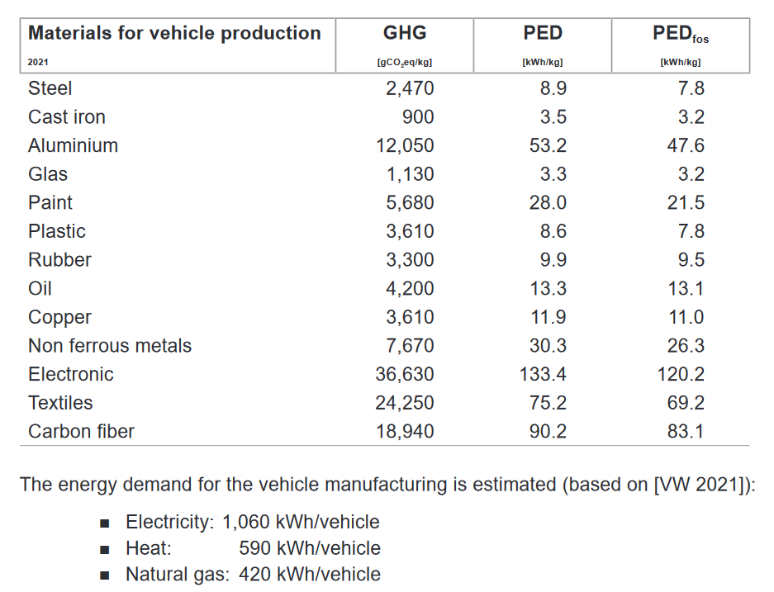
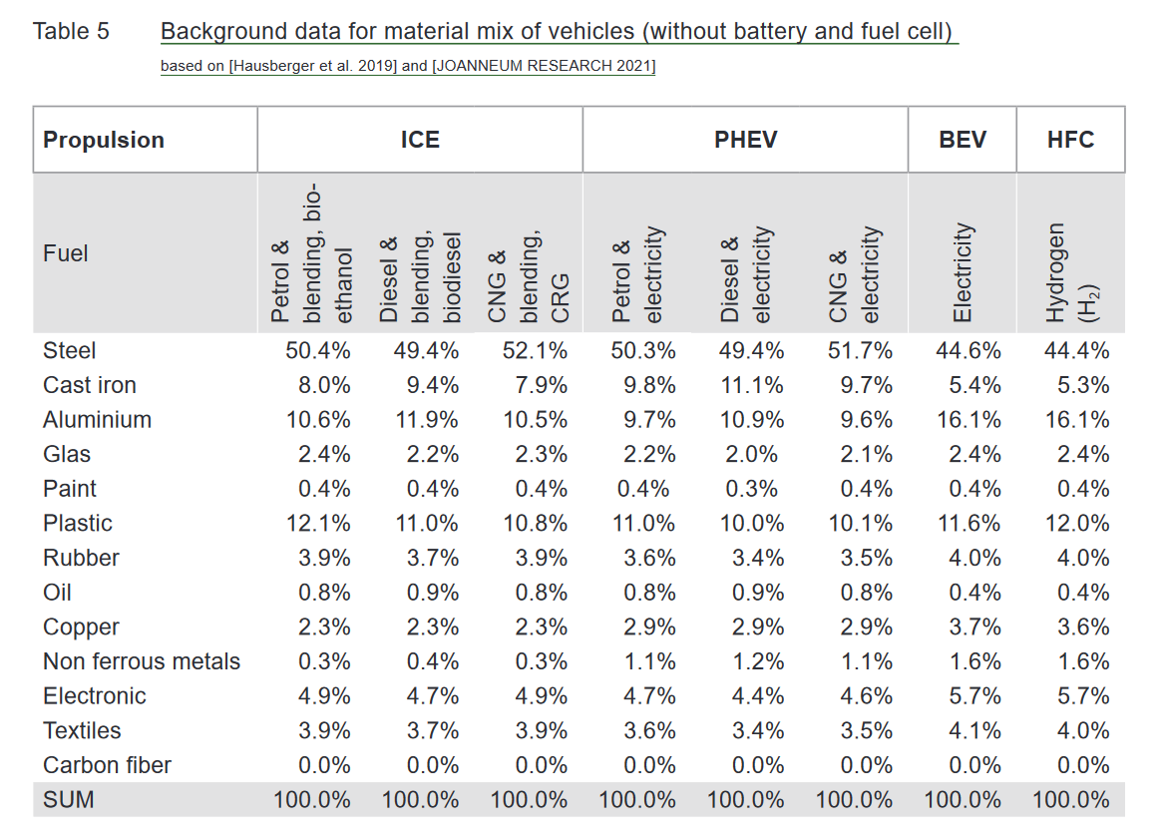
Élément | Voiture thermique | Voiture électrique (hors batterie) | Facteurs CO2 | Facteurs énergie primaire | https://www.greenncap.com/wp-content/uploads/Green-NCAP-Life-Cycle-Assessment-Methodology-and-Data.pdf
Acier | 49.4% | 44.6% | 2470 | 8.9
Fonte | 9.4% | 5.4% | 900 | 3.5
Aluminium | 11.9% | 16.1% | 12050 | 53.2
Verre | 2.2% | 2.4% | 1130 | 3.3
Peinture | 0.4% | 0.4% | 5680 | 28
Plastiques | 11.0% | 11.6% | 3610 | 8.6
Gomme | 3.7% | 4.0% | 3300 | 9.9
Lubrifiant | 0.9% | 0.4% | 4200 | 13.3
Cuivre | 2.3% | 3.7% | 3610 | 11.9
Métaux non ferreux | 0.4% | 1.6% | 7670 | 30.3
Électronique | 4.7% | 5.7% | 36630 | 133.4
Textiles | 3.7% | 4.1% | 24250 | 75.2
Fibre de carbone | 0.0% | 0.0% | 18940 | 90.2

Production batterie
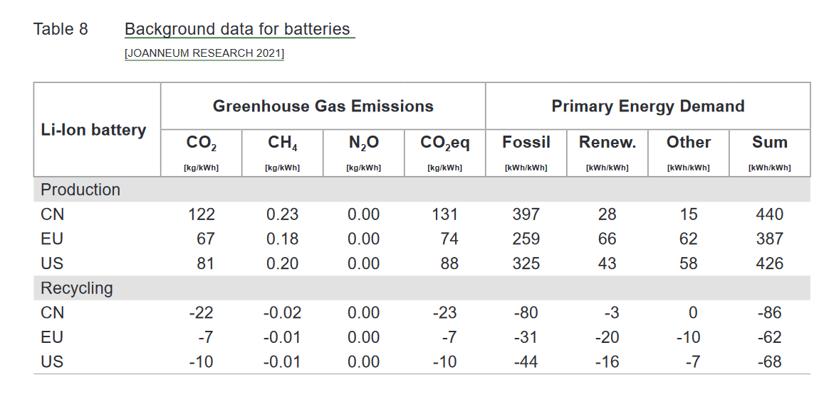
Batterie lithium-ion | CO2 | CH4 | Énergie primaire
Production |  |  |  | https://www.greenncap.com/wp-content/uploads/Green-NCAP-Life-Cycle-Assessment-Methodology-and-Data.pdf
Chine | 112 | 0.23 | 440
EU | 67 | 0.18 | 387
US | 81 | 0.2 | 426
Recyclage
Chine | -22 | -0.02 | -86
EU | -7 | -0.01 | -62
US | -10 | -0.01 | -68

Carburant
